TC
TECOMEN
THAY ĐỔI:

TT | Nội dung sửa đổi |  |  |  |  |  | Ngày sửa |  | Người sửa |  | Xác nhận | Duyệt
1 | Mạnh test mạch thực tế viết lại từ cường chuyển giao, sửa lỗi nếu có |  |  |  |  |  | 2018-04-05 |  | Mạnh |  | Cường | V.H.Minh

I. THÔNG SỐ, KÍCH THƯỚC PHẦN CỨNG VÀ MÔ TẢ KẾT NỐI VI MẠCH.
1.1. Thông số yêu cầu:
- Điện áp hoạt động : Nguồn 24VDC. - Nhiệt độ: từ 0ºC tới 60ºC. - Độ ẩm từ 40% RH tới 80% RH. - Kích thước phần cứng (dung sai 0.2mm cho các kích thước về linh kiện, bố trí linh kiện và 0.5mm cho kích thước mạch).

Kích thước mặt dưới
Kích thước mặt trên
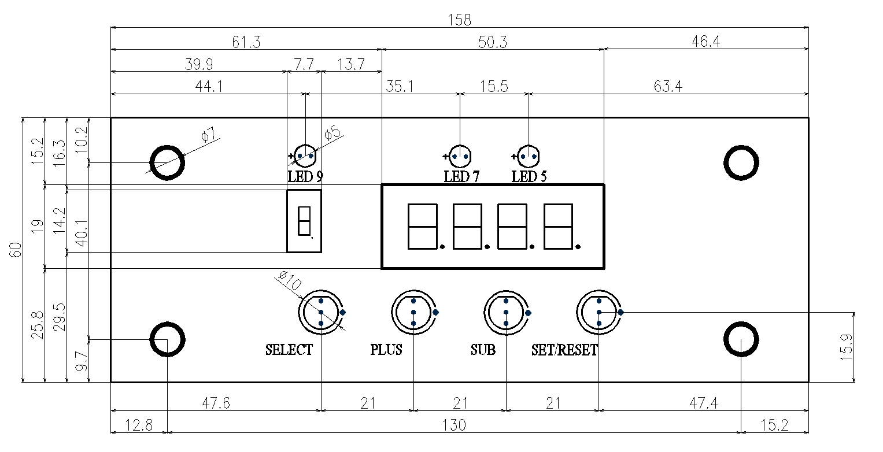 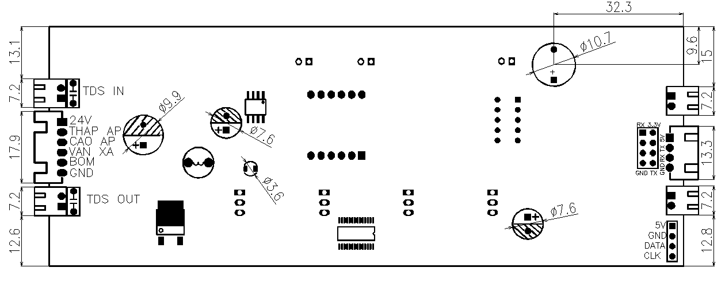

Hình 1: Hình ảnh mô tả kích thước, vị trí linh kiện mặt trên và dưới
1.2. Yêu cầu phần cứng
- Chất lượng board mạch, linh kiện, mối hàn, độ phủ sơn.
1.3. Mô tả kết nối vi mạch:
- Sử dụng dây kết nối dùng Header 6 chân: + Dây đỏ: Nguồn 24VDC + Dây đen: Âm nguồn. + Dây vàng: Van điện từ xả. + Dây trắng: Dây áp thấp. + Dây xanh: Dây áp cao. + Dây nâu: Dây âm bơm.

TECOMEN

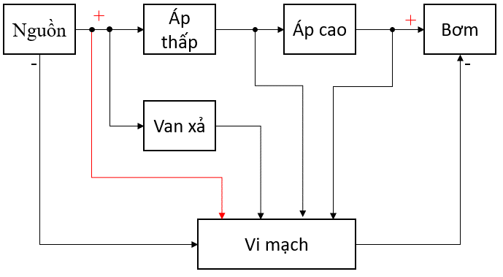

Hình 2: Sơ đồ kết nối vi mạch
II. CHỨC NĂNG:
2.1. Đếm thời gian hoạt động của lõi
- Thời gian mặc định của các lõi (giờ):
Bảng: B2.1
Lõi | Fil 1 | Fil 2 | Fil 3 | Fil 4 | Fil 5 | Fil 6 | Fil 7 | Fil 8 |  | Fil 9
Thời gian | 300 | 300 | 300 | 3600 | 1000 | 1000 | 1000 | 1000 |  | 1000

- Thời gian hoạt động của máy sẽ tự động giảm khi máy hoạt động đủ 1 giờ. - Có thể thay đổi thời gian hoạt động của lõi tùy thuộc vào người dùng.

2.2. Các lỗi hiển thị
- Er4: Mất tín hiệu 24VDC. + Led 7 thanh nhỏ nhấp nháy chữ E, led 7 thanh lớn nhấp nháy hiển thị mã lỗi số 4. + Còi kêu 10 tiếng lặp lại sau 1 giờ hoặc mạch khởi động. + Hết lỗi khi có tín hiệu 24VDC từ áp thấp. - Er2: Tín hiệu 24VDC không ổn định. + Đóng ngắt tín hiệu 24VDC liên tục 5 lần (thời gian đóng ngắt < 10s). + Led 7 thanh nhỏ nhấp nháy chữ E, led 7 thanh lớn nhấp nháy hiển thị mã lỗi số 2. + Còi kêu 10 tiếng. + Hết lỗi khi tín hiệu 24VDC từ áp thấp đóng hoặc thời gian đóng ngắt > 10s. - Er1: Cảnh báo bơm hoạt động liên tục quá 5 giờ. + Led 7 thanh nhỏ hiện chữ E, led 7 thanh lớn hiển thị mã lỗi số 1. + Còi kêu 10 tiếng. + Hết lỗi khi khởi động lại mạch. - Er5: Rò rỉ nước hệ thống. + Led 7 thanh nhỏ hiện chữ E, led 7 thanh lớn hiển thị mã lỗi số 5. + Ngắt hoạt động hệ thống (kể cả khi bơm chạy và dừng), còi kêu 10 tiếng. + Hết lỗi khi khởi động lại mạch. - Lỗi TDS đầu vào và đầu ra: + TDS đầu vào: Nhấp nháy TDS đầu vào, còi kêu 10 tiếng. + TDS đầu ra: Nhấp nháy TDS đầu ra, còi kêu 10 tiếng. - Thông báo thay lõi: + Led 7 thanh nhỏ nháy thứ tự tên lõi, led 7 thanh lớn nhấp nháy thời gian thay lõi về 0. + Còi kêu 10 tiếng. + Nếu có nhiều lõi báo thay thì led 7 thanh nhỏ nhấp nháy thứ tự các lõi từ thấp đến cao, led 7 thanh lớn nhấp nháy thời gian thay lõi về 0, còi kêu 10 tiếng.

TECOMEN

2.3. Điều khiển van xả
- Xả 15s mỗi khi bơm hoạt động. - Xả 5s mỗi khi bơm dừng.

2.4. Phím bấm
- Restart mạch: + Tại led 7 thanh hiển thị người dùng ấn giữ SELECT trong 7s để mạch khỏi động lại. - Cài đặt giới hạn TDS (đầu ra/đầu vào): + Người dùng di chuyển đến màn hình hiển thị TDS đầu ra/đầu vào. + Ấn giữ phím SELECT trong 3s. Còi kêu 1 tiếng, led 7 thanh hiển thị giới hạn hiện tại của TDS đầu ra/đầu vào. + Người dùng ấn PLUS, SUB để tăng giảm giá trị cài đặt, ấn giữ để tăng giảm giá trị nhanh hơn. + Ấn SET để quay về giá trị cài đặt cũ. + Ấn giữ SET trong 3s để kết thúc cài đặt còi kêu 1 tiếng. (Nếu người dùng không tác động trong 30s thì sẽ tự động thoát ra ngoài, giá trị mới không được cập nhập). - Tinh chỉnh giá trị TDS đầu ra/đầu vào: + Người dùng di chuyển đến màn hình hiển thị TDS đầu ra/đầu vào. + Ấn giữ phím PLUS trong 3S. Còi kêu 2 tiếng, màn hình hiển thị giá trị hiện tại của TDS đầu ra/đầu vào. + Người dùng ấn PLUS, SUB để tăng giảm giá trị cài đặt, ấn giữ để tăng giảm giá trị nhanh hơn. (lưu ý chờ giá trị được cập nhập khoảng 10s/lần). + Ấn SET để quay về giá trị cài đặt cũ. + Ấn giữ SET trong 3s để kết thúc cài đặt còi kêu 1 tiếng. (Nếu người dùng không tác động trong 30s thì sẽ tự động thoát ra ngoài, giá trị mới không được cập nhập). - Cài đặt thời gian cho các lõi lọc: + Thời gian thực sẽ được đếm ngay cả khi bơm dừng hoạt động. Thời gian này là cố định, không cài đặt được và chỉ bị reset khi người dùng cài đặt lại thời gian lõi lọc. + Người dùng di chuyển đến led 7 thanh hiển thị lõi lọc cần cài đặt. + Ấn giữ phím SELECT trong 3s. Còi kêu 1 tiếng, led 7 thanh hiển thị giá trị giới hạn của lõi tương ứng. Thời gian thực và thời gian chạy của lõi bị reset về 0. + Người dùng ấn PLUS, SUB để tăng giảm giá trị cài đặt, ấn giữ để tăng giảm giá trị nhanh hơn. (lưu ý chờ giá trị được cập nhập khoảng 10s/lần). + Ấn SET để quay về giá trị cài đặt cũ khi chưa thay đổi. + Ấn giữ SET trong 3s để kết thúc cài đặt còi kêu 1 tiếng. (Nếu người dùng không tác động trong 30s thì sẽ tự động thoát ra ngoài, giá trị mới khô

Bảng B2.4: Bảng thời gian lõi lọc theo TDS đầu vào
TDS đầu vào |  | Lõi 1-3 | Lõi 4 | Lõi 5-9
< 100 |  | 700 | 5600 | 1400
100 ÷ 350 |  | 400 | 4000 | 1200
> 350 |  | 300 | 3000 | 1000
2.5. Chế độ tiết kiệm điện
- Không có chế độ này
III. HƯỚNG DẪN SỬ DỤNG
3.1. Khởi động
- Tất cả các led đơn, led 7 thanh và phím bấm sáng nháy trong 1s rồi tắt, sau đó led 7 thanh hiển thị mặc định TDS OUT, led đơn số 3 sáng, led 7 thanh nhỏ tắt, led 7 thanh to hiện giá trị TDS OUT. - Vào chế độ hoạt động: + Mặc định các phím bấm điều khiển bị khóa. + Để mở khóa, ấn và giữ phím √ trong 3s; để khóa phím sau khi mở tiếp tục nhấn giữ √ trong 3s (muốn khóa màn hình phải trở về TDS OUT). + Mở khóa thành công: còi kêu 1 tiếng, 4 phím bấm sáng màu xanh. Khi nhấn nút led màu xanh chuyển sáng màu vàng. + Sau 30s không có phím nào đƣợc nhấn, nếu ngƣời dùng không khóa phím, các phím tự động khóa và chuyển về led 7 thanh hiển thị mặc định TDS OUT.

3.2. Cài đặt lõi
- Cài đặt thời gian cho các lõi lọc: + Thời gian thực sẽ được đếm ngay cả khi bơm dừng hoạt động. Thời gian này là cố định, không cài đặt được và chỉ bị reset khi người dùng cài đặt lại thời gian lõi lọc. + Người dùng di chuyển đến led 7 thanh hiển thị lõi lọc cần cài đặt. + Ấn giữ phím SELECT trong 3s. Còi kêu 1 tiếng, led 7 thanh hiển thị giá trị giới hạn của lõi tương ứng. Thời gian thực và thời gian chạy của lõi bị reset về 0. + Người dùng ấn PLUS, SUB để tăng giảm giá trị cài đặt, ấn giữ để tăng giảm giá trị nhanh hơn. (lưu ý chờ giá trị được cập nhập khoảng 10s/lần). + Ấn SET để quay về giá trị cài đặt cũ. + Ấn giữ SET trong 3s để kết thúc cài đặt còi kêu 1 tiếng. (Nếu người dùng không tác động trong 30s thì sẽ tự động thoát ra ngoài, giá trị mới không được cập nhập).

